Fiche de pointage
Fiche de pointage
SAISIE AUTOMATIQUE
 | Activité 1 | Activité 2
 | À quoi ressemble votre semaine de travail typique? | En fonction de vos activités, voici les types de points de travail que vous utiliseriez pour effectuer votre travail :
Temps passé à travailler en collaboration | 0%
Temps passé à travailler individuellement | 0%
Capsule de concentration | 0
Poste de travail | 0
Point de réflexion | 0
Cabine téléphonique | 0
Point de transition | 0
Grande salle de réunion | 0
Enclave | 0
Salle de réunion moyenne | 0
Salle d'étude | 0
Café/cuisinette | 0
Poste de travail actif | 0
Salon | 0
Salle de concentration | 0
Point de discussion | 0
Salon de travail | 0
Zone d'équipe | 0
Points de travail collaboratifs | 0.0%
Points de travail individuels | 6.3%

 |  | Les points de travail sont les éléments de base d'un milieu de travail axé sur les activités et fait référence à tous les espaces où le travail peut être effectué; d'une chaise confortable ou d’un bureau, à un mur multimédia ou un centre collaboratif.

SAISIE MANUELLE

 | Mes 5 points de travail favoris
1
Si vous avez des résultats égaux, choisissez simplement le point de travail que vous préférez le plus.

2

3

4

5

2-Effectuer mes activités
Activité 2 : QUEL POINT DE TRAVAIL JE CHOISIRAIS POUR EFFECTUER MES ACTIVITÉS

 | Lundi |  | Mardi |  | Mercredi |  | Jeudi |  | Vendredi
 | ACTIVITÉ | POINT DE TRAVAIL | ACTIVITÉ | POINT DE TRAVAIL | ACTIVITÉ | POINT DE TRAVAIL | ACTIVITÉ | POINT DE TRAVAIL | ACTIVITÉ | POINT DE TRAVAIL
8h00 | - |  | - |  | - |  | - |  | -
8h30 | - |  | - |  | - |  | - |  | -
9h00 | - |  | - |  | - |  | - |  | -
9h30 | - |  | - |  | - |  | - |  | -
10h00 | - |  | - |  | - |  | - |  | -
10h30 | - |  | - |  | - |  | - |  | -
11h00 | - |  | - |  | - |  | - |  | -
11h30 | - |  | - |  | - |  | - |  | -
12h00 | DÎNER | DÎNER | DÎNER | DÎNER | DÎNER | DÎNER | DÎNER | DÎNER | DÎNER | DÎNER
12h30 | - |  | - |  | - |  | - |  | -
1h00 | - |  | - |  | - |  | - |  | -
1h30 | - |  | - |  | - |  | - |  | -
2h00 | - |  | - |  | - |  | - |  | -
2h30 | - |  | - |  | - |  | - |  | -
3h00 | - |  | - |  | - |  | - |  | -
3h30 | - |  | - |  | - |  | - |  | -
4h00

L'onglet "Types de points de travail" dans votre feuille de travail Excel, contient une description de chaque point de travail disponibles dans la liste déroulante.

Types de point de travail
INDIVIDUEL ET OUVERT
Poste de travail: Espace de travail à moyen et long terme près des collègues, avec facilité d’accès. Convient aux activités individuelles comme la lecture, la rédaction et la recherche. | Point de transition: Espaces de travail de transition individuels pour exécuter des travaux à court terme ou pour faire acte de présence entre deux activités professionnelles. Convient aux activités professionnelles habituelles comme la correspondance, la rédaction et la lecture. | Capsule de concentration: Poste pour le travail individuel à moyen terme exigeant de la concentration; point de travail isolé qui favorise la concentration dans le calme, dans un environnement de travail ouvert. |  | Point de réflexion: Refuge individuel pour méditation ou relaxation au calme de courte durée. |  | Postes de travail actifs: Tapis roulant, vélo stationnaire ou autre équipement approprié avec une surface de travail pour les ordinateurs.

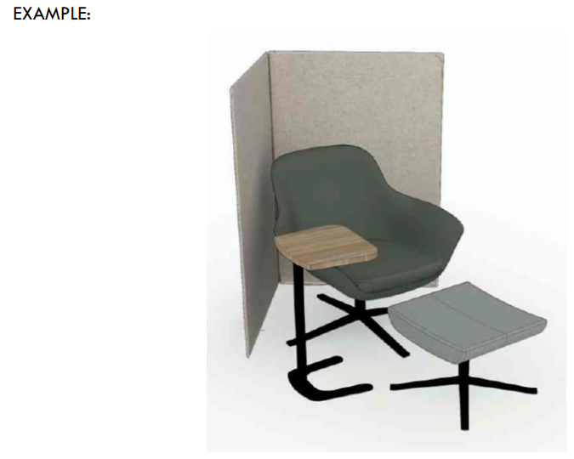
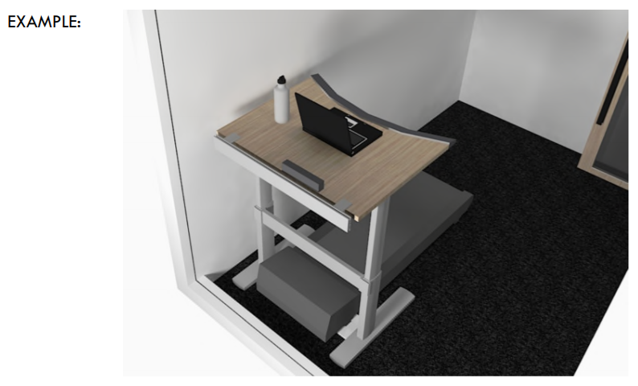
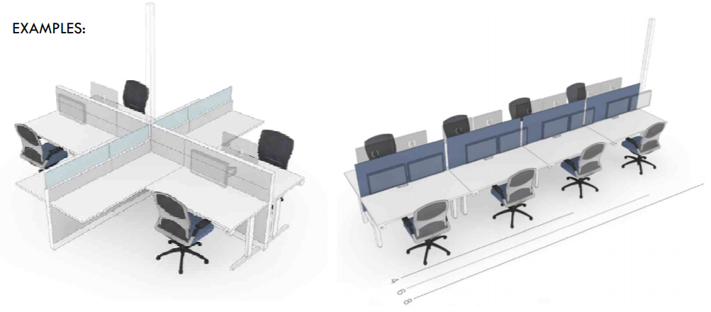
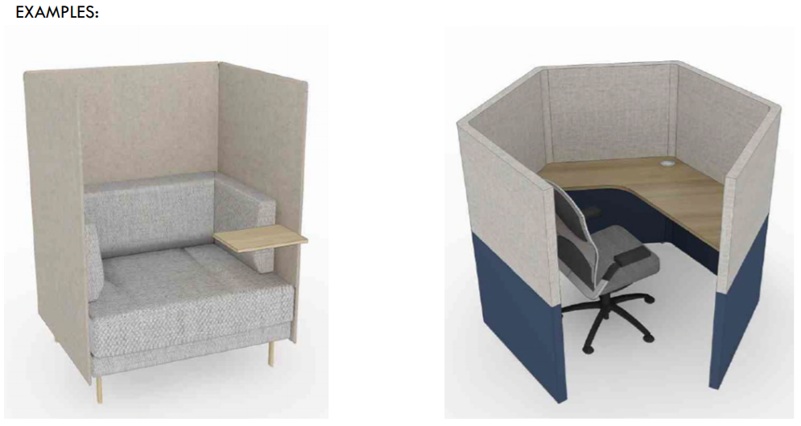
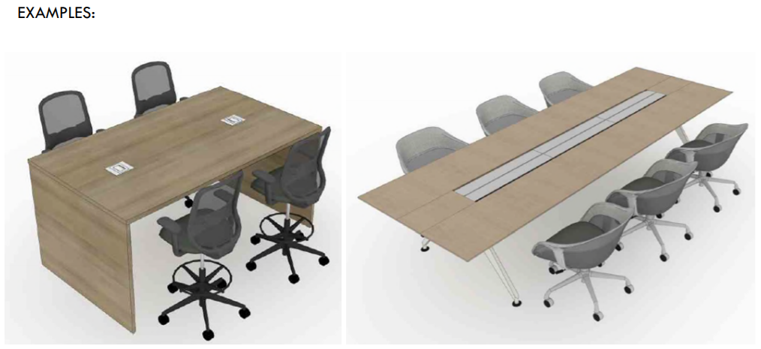

INDIVIDUEL ET FERMÉ
Salle de concentration: Pour le travail individuel à court, moyen ou long terme exigeant de la concentration et un niveau élevé d’intimité. Peut également être utilisé pour des conversations privées. | Salle d'étude: Regroupement de points de travail individuels au calme, dans une pièce fermée, pour le travail individuel en silence dans un contexte de groupe. |  | Cabine téléphonique: Zone fermée ou semi-fermée à court terme réservée aux appels téléphoniques.

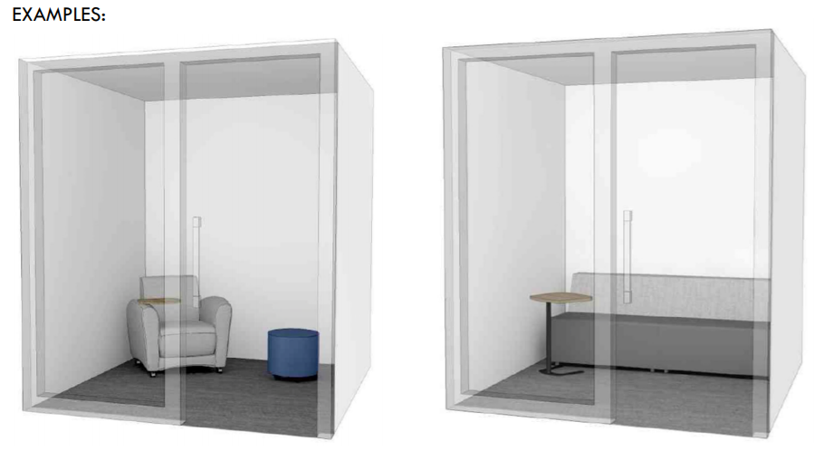
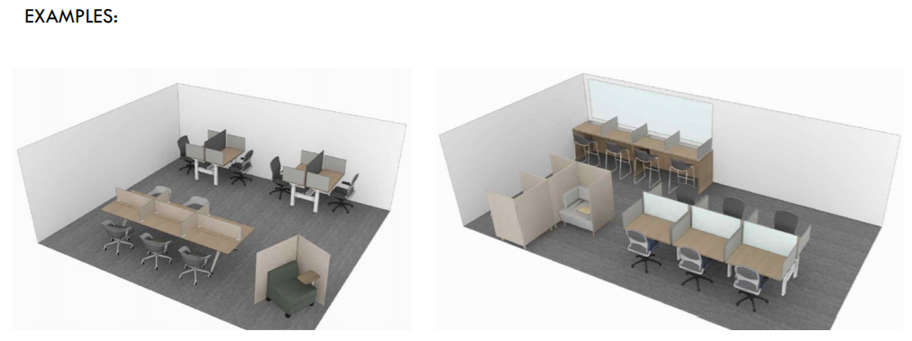
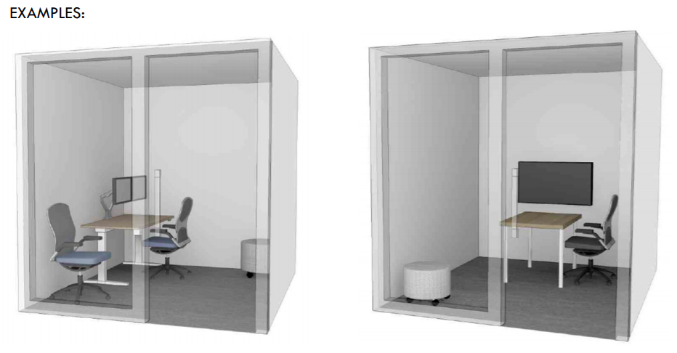

COLLABORATIF OUVERT
Point de discussion: Espace pour tenir de brèves discussions impromptues. | Enclave: Zone de réunion informelle, de courte ou de moyenne durée, ouverte ou semi-fermée. | Zone d'équipe: Zone de travail officieuse ouverte pour accueillir le travail d’équipe, la génération d’idées et les présentations. Regroupement de points de travail pour favoriser la mise en commun de renseignements et la collaboration avec divers outils de travail. |  |  | Salon: Zone ouverte avec mobilier pour accueillir les repas et/ou l’interaction sociale et le travail officieux ou les rassemblements.

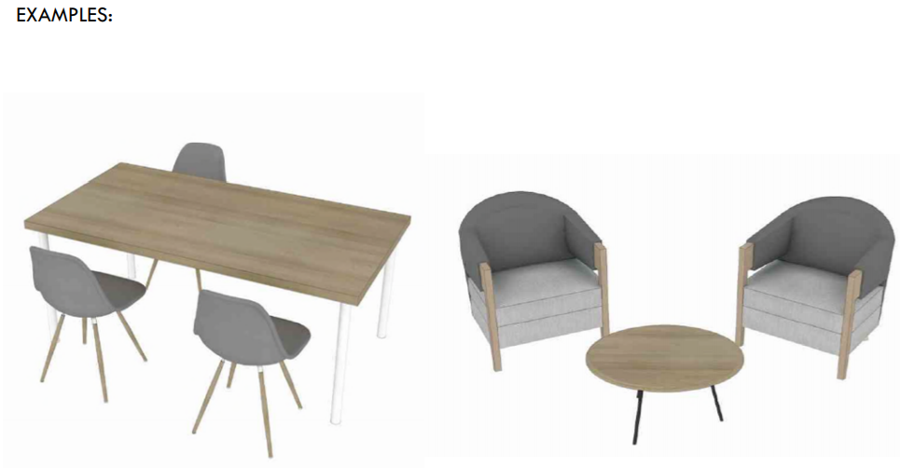
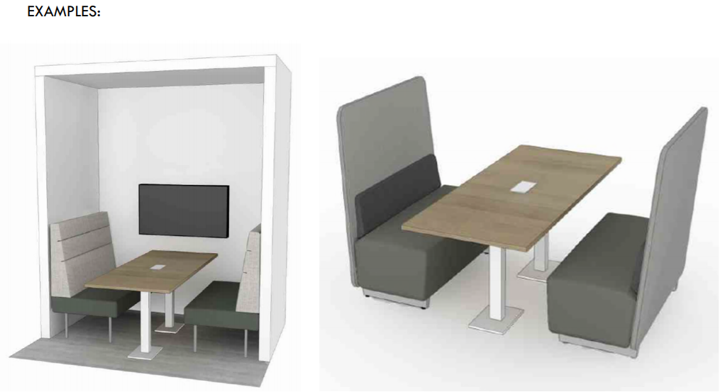
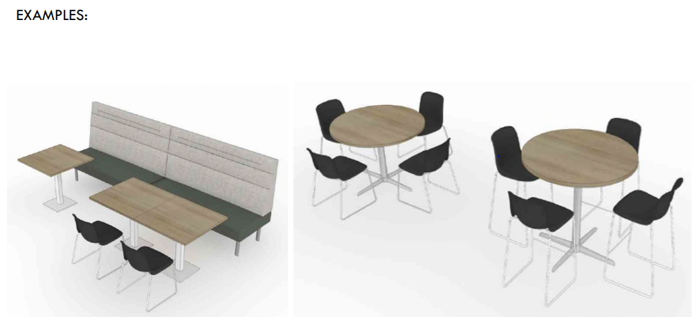
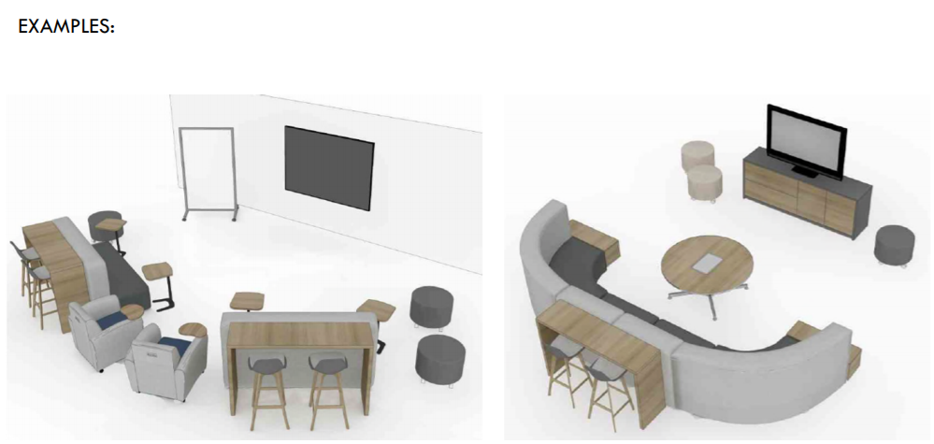

COLLABORATIF FERMÉ
Salon de travail: Salle fermée pour le travail en groupe ou des réunions de courte ou de moyenne durée. | Salle de projet: Salle fermée pour que les groupes ou les équipes de projet à long terme puissent se réunir, faire du remue-méninges et créer. | Salle de réunion moyenne: Salle fermée pour le travail d’équipe ou les réunions de courte ou de moyenne durée. |  | Grande salle de réunion: Salle fermée pour des présentations et des réunions formelles d’envergure.

